关系图
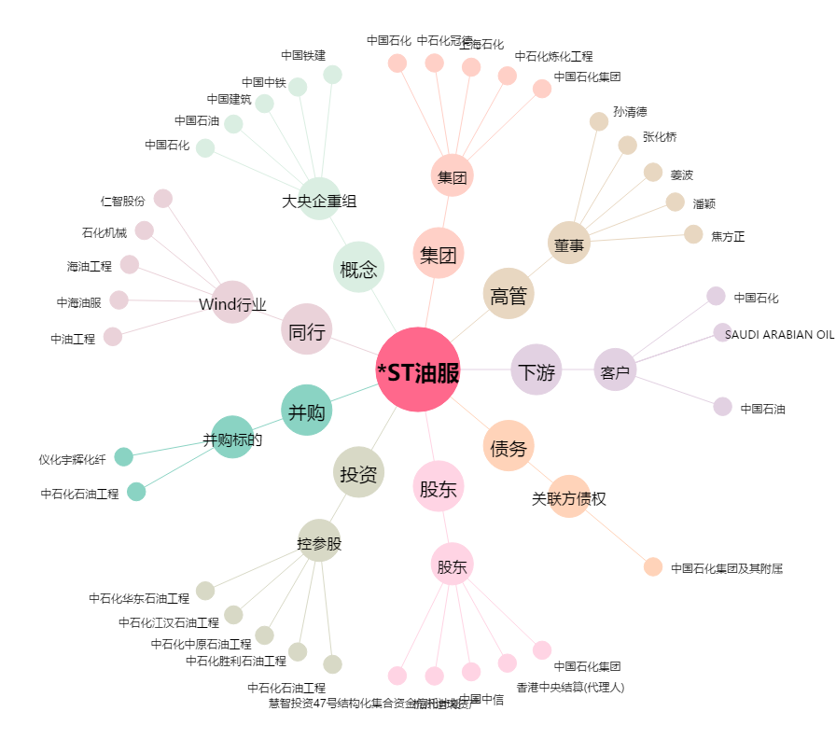
*ST油服[600871.SH] - 关系概览图

